6. 3. 1 - 6. 3. 5
Kapitel 6. Vurdering af lån

3.1. Den generelle formel. Se formel i bogen side 151.

3.2. Simpel og sammensat rentesregning.
Side 153.

 | Beløb nu |  |  | 100 | kr.
 | Rente |  |  | 2% | pr. termin
 | Antal terminer |  |  | 4 | pr. år
108,24 = E8*(1+E9)^E10
 | Beløb efter 4 terminer |  |  | 108.24 | kr.

 | Rentetilskrivning |  |  | 8.24 | kr.
 | Effektiv rente |  |  | 8.24% | pr. krone

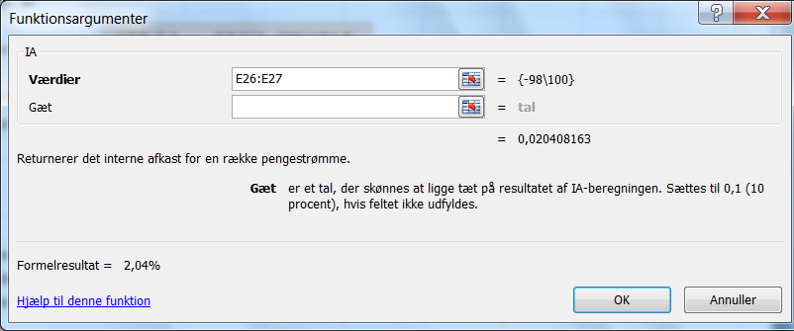
3.3. Leverandørkredit.
Side 154.

 | Beløb nu |  |  | 98 | kr.
 | Periode |  |  | 50 | dage
 | Beløb ved periodeudløb |  |  | 100 | kr.

 | Effektiv rente over 50 dage
 | kan beregnes via funktionen IA = Interne Afkast
 | Betalingsrække |  |  | -98
 |  |  |  | 100
 | Afkastet |  |  | 2.04%

15,7 % = (1+E28)^(E30/E21) - 1
 | Et år |  |  | 360 | dage
 | Antal perioder pr. år |  |  | 7.2
 | Effektiv rente pr. år |  |  | 15.7%

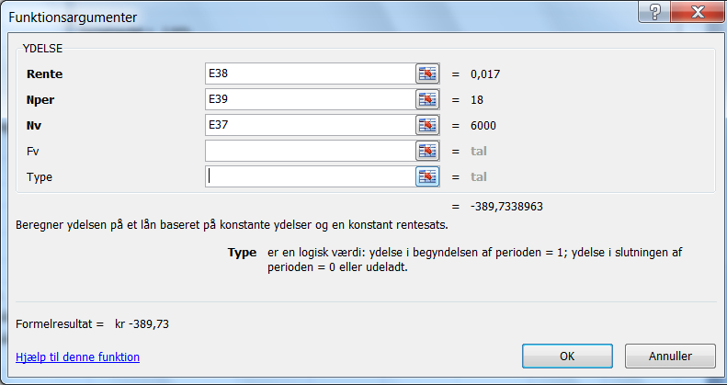
3.4. Afbetalingskøb
Side 154 - 155.

 | Afbetalingsbeløb |  |  | 6,000 | kr.
 | Rente |  |  | 1.70% | månedlig
 | Periode |  |  | 18 | måneder

 | Ydelse, PMT |  |  | kr -389.73

A. | Finansieringsbeløb uden rabat |  |  | 6,000 | kr.

 | Aftalerente |  |  | 1.70% | pr. måned

 | Antal måneder i et år |  |  | 12

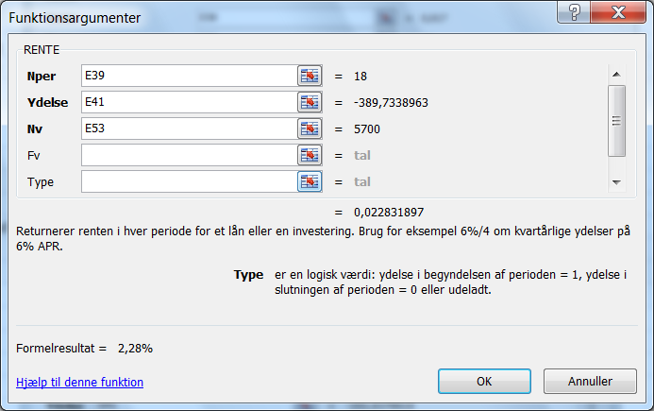
 | Effektiv helårsrente |  |  | 22.42%

B. | Finansieringsbeløb med rabat |  |  | 5,700 | kr.

 | Effektiv rente, R, IRR |  |  | 2.28% | pr. måned

 | Antal måneder i et år |  |  | 12

 | Effektiv helårsrente |  |  | 31.11%

 | Over så kort en periode er den effektive rente meget
 | følsom over for størrelsen af den mistede kontantrabat.

3.5. Kassekredit. Side 155 - 157.

 | Lånt beløb |  |  | 1 | kr.
 | Kassekreditrente |  |  | 2.00% | pr. kvartal
 | Provision |  |  | 0.75% | pr. kvartal
 | Antal kvartaler |  |  | 4 | pr. år
 | A. Udnyttelsesgrad: 0,6 |  |  | 60%
= (1 + E71 + E72/E74) ^E73 - 1
 | B. Udnyttelsesgrad: 1,0 |  |  | 100%

 | Effektiv rente ved u = 0,6 |  |  | 13.6%

= (1 + E71 + E72/E75) ^ E73 - 1
 | Effektiv rente ved u = 1,0 |  |  | 11.5%

 | Data til figur side 156.
 |  |  |  |  | Effektiv rente
 | u | r | p | r + p | R pr. kvartal
 | 25% | 2.00% | 0.75% | 2.75% | 5.00%
 | 50% | 2.00% | 0.75% | 2.75% | 3.50%
 | 75% | 2.00% | 0.75% | 2.75% | 3.00%
 | 100% | 2.00% | 0.75% | 2.75% | 2.75%

 |  |  |  | Effektiv rente pr. år

 |  |  |  | u | R pr. år
 |  |  |  | 25% | 21.6%
 |  |  |  | 50% | 14.8%
 |  |  |  | 75% | 12.6%
 |  |  |  | 100% | 11.5%

6. 3. 6.
3.6. Lån med kurstab.

A. Evigtvarende lån. Side 157 -158.
 | Eksempel
 | Ydelse = rente R |  |  | 3% | p.a.
 | Kurs, k |  |  | 0.95 | pr. krone
 | Løbetid: "uendelig"
 | Effektiv rente |  |  | 3.16% | p.a.

B. Faste lån. Side 158 - 159.

 | Grundoplysninger, jfr. eksempel side 159:
 | Hovedstol |  | 100,000 | kr.
 | Optagelseskurs |  | 95 | Kurstab og stiftelsesomk. på 5%
 | Løbetid |  | 10 | år
 | Rente |  | 5% | p.a.
 | Helårlige terminer

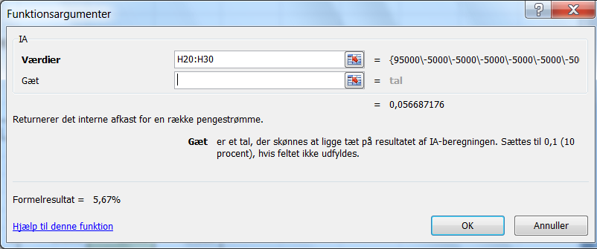
 | År | Provenue | Gæld primo | Afdrag | Rente | Ydelse | Cash flow
 | 0 | 95,000 |  |  |  |  | 95,000
 | 1 |  | 100,000 | 0 | 5,000 | 5,000 | -5,000
 | 2 |  | 100,000 | 0 | 5,000 | 5,000 | -5,000
 | 3 |  | 100,000 | 0 | 5,000 | 5,000 | -5,000
 | 4 |  | 100,000 | 0 | 5,000 | 5,000 | -5,000
 | 5 |  | 100,000 | 0 | 5,000 | 5,000 | -5,000
 | 6 |  | 100,000 | 0 | 5,000 | 5,000 | -5,000
 | 7 |  | 100,000 | 0 | 5,000 | 5,000 | -5,000
 | 8 |  | 100,000 | 0 | 5,000 | 5,000 | -5,000
 | 9 |  | 100,000 | 0 | 5,000 | 5,000 | -5,000
 | 10 |  | 100,000 | 100,000 | 5,000 | 105,000 | -105,000

 |  |  |  | Effektiv rente (Intern afkast, IA) |  |  | 5.67%

C. Serielån. Side 159 - 160.

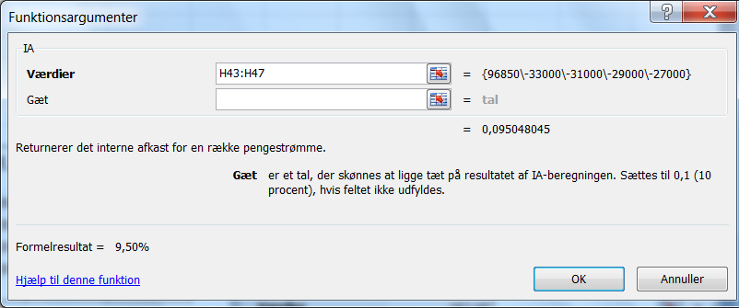
 | Hovedstol |  | 100,000 | kr.
 | Optagelseskurs |  | 96.85
 | Løbetid |  | 4 | år
 | Rente |  | 8% | p.a.
 | Helårlige terminer

 | År | Provenue | Gæld primo | Rente | Afdrag | Ydelse | Cash flow
 | 0 | 96,850 |  |  |  |  | 96,850
 | 1 |  | 100,000 | 8,000 | 25,000 | 33,000 | -33,000
 | 2 |  | 75,000 | 6,000 | 25,000 | 31,000 | -31,000
 | 3 |  | 50,000 | 4,000 | 25,000 | 29,000 | -29,000
 | 4 |  | 25,000 | 2,000 | 25,000 | 27,000 | -27,000
 | 5 |  | 0

 |  |  |  | Effektiv rente (Intern afkast, IA) |  |  | 9.50%

D. Annuitetslån. Side 160.
Eksempel side 162

 | Rente |  | 6% | p.a.
 | Løbetid |  | 20 | år
 | Hovedstol |  | 107,991 | år | Kurs | 92.60
 | Kursværdi |  | 100,000 | kr.
 | Helårlige terminer
= D59 * (D57/((1 -(1+D57) ^ -D58)))
 | 1. Beregnet ydelse ud fra grundformel |  |  |  | 9,415
 | Se formel (12) i Appendix 2 med renteformler.
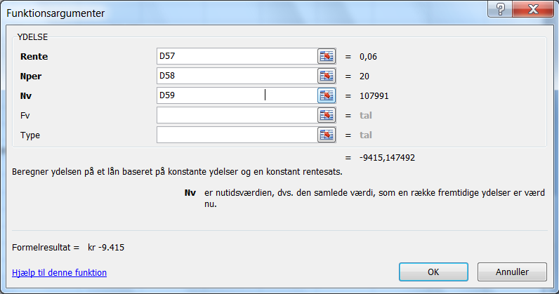
 | 2. Beregning af ydelsen ved hjælp af Excel- funktionen ydelse

 |  |  |  |  | kr -9,415
 |  |  |  |  | Cellen kan
 |  |  |  |  | formateres
 |  |  |  |  | til tal.

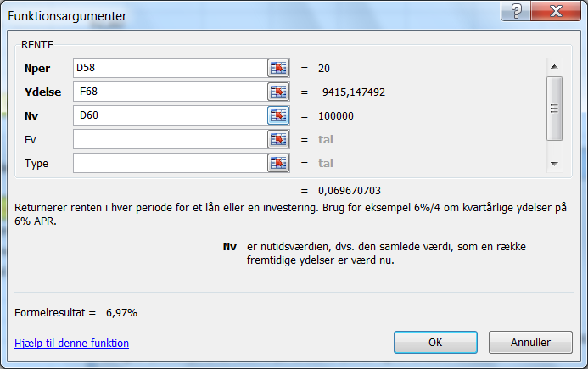
 | 3. Beregning af intern rente.

 |  |  |  |  | 6.97%

= RENTE(D58; F68; D60)

 | Se videre i lærebogen.

E. Kontantlån. Side 163.

 | Rente |  | 4% | p.a.
 | Helårlige terminer
 | Løbetid |  | 3 | år
 | Kursværdi |  | 1,000 | kr.
 | Kurs |  | 96
 | Hovedstol |  | 1041.67
= YDELSE(D103; D105; D108)
 | Beregning af ydelse på obligationslånet |  |  |  | -375.36
 | Negativt fortegn fordi det er penge, der skal betales.
= RENTE ( D105; F110; D106)
 | Beregning af effektiv rente på kontantlånet |  |  |  | 6.18%

Side 164
 | Obligationssiden

 | År | Gæld | Ydelse | Rente | Afdrag | Ny rest-
 |  | primo |  | 4% |  | gæld
 | 1 | 1,042 | 375 | 42 | 334 | 708
 | 2 | 708 | 375 | 28 | 347 | 361
 | 3 | 361 | 375 | 14 | 361 | 0
 | I alt |  |  | 84 | 1,042

 | Kontantlånssiden

 | År | Gæld | Ydelse | Rente | Afdrag | Ny rest-
 |  | primo |  | 6.18% |  | gæld
 | 1 | 1,000 | 375 | 62 | 314 | 686
 | 2 | 686 | 375 | 42 | 333 | 354
 | 3 | 354 | 375 | 22 | 354 | 0
 | I alt |  |  | 126 | 1,000

6. 4.
6.4 Lånerente efter skat. Side 165.

4.2. Kassekreditrente. Se bogen side 168.
Eksempel
Rente før skat |  |  | 10.70%
Skattesats |  |  | 32%
Egenbetaling af rente |  |  | 68%
Rente efter skat |  |  | 7.3%

4.3. Faste lån. Side 168 - 169.

 | Lånesum |  | 100,000 | kr.
 | Provenue |  | 95,000 | kr.
 | Rente |  | 5% | p.a.
 | Løbetid |  | 5 | år
 | Skar |  | 32%

 | År | Provenue | Gæld | Rente | Rente | Afdrag | Ydelse | Betalings-
 |  |  | primo | før skat | efter skat |  | efter skat | rækken
 | 0 | 95,000 |  |  |  |  |  | 95,000
 | 1 |  | 100,000 | 5,000 | 3,400 | 0 | -3,400 | -3,400
 | 2 |  | 100,000 | 5,000 | 3,400 | 0 | -3,400 | -3,400
 | 3 |  | 100,000 | 5,000 | 3,400 | 0 | -3,400 | -3,400
 | 4 |  | 100,000 | 5,000 | 3,400 | 0 | -3,400 | -3,400
 | 5 |  | 100,000 | 5,000 | 3,400 | 100,000 | -103,400 | -103,400

 |  |  |  |  |  | Effektiv rente |  | 4.54%
= IA (I20 : I25)
4.4. Serielån. Side 169 170.
 | Samme grunddata som til 4.3.

 | År | Provenue | Gæld | Rente | Rente | Afdrag | Ydelse | Betalings-
 |  |  | primo | før skat | efter skat |  | efter skat | rækken
 | 0 | 95,000 |  |  |  |  |  | 95,000
 | 1 |  | 100,000 | 5,000 | 3,400 | 20,000 | -23,400 | -23,400
 | 2 |  | 80,000 | 4,000 | 2,720 | 20,000 | -22,720 | -22,720
 | 3 |  | 60,000 | 3,000 | 2,040 | 20,000 | -22,040 | -22,040
 | 4 |  | 40,000 | 2,000 | 1,360 | 20,000 | -21,360 | -21,360
 | 5 |  | 20,000 | 1,000 | 680 | 20,000 | -20,680 | -20,680

 |  |  |  |  |  | Effektiv rente |  | 5.28%
= IA ( I34 : I39)
4.5. Annuitetslån. Side 170.
 | Samme grunddata som til 4.3.

 | År | Provenue | Gæld | Ydelse | Rente | Rente | Afdrag | Ydelse | Betalings-
 |  |  | primo | før skat | før skat | efter skat |  | efter skat | rækken
 | 0 | 95,000 |  |  |  |  |  |  | 95,000
 | 1 |  | 100,000 | 23,097 | 5,000 | 3,400 | 18,097 | -21,497 | -21,497
 | 2 |  | 81,903 | 23,097 | 4,095 | 2,785 | 19,002 | -21,787 | -21,787
 | 3 |  | 62,900 | 23,097 | 3,145 | 2,139 | 19,952 | -22,091 | -22,091
 | 4 |  | 42,948 | 23,097 | 2,147 | 1,460 | 20,950 | -22,410 | -22,410
 | 5 |  | 21,998 | 23,097 | 1,100 | 748 | 21,998 | -22,746 | -22,746

 |  |  |  |  |  | Effektiv rente |  | 5.22%

= IA (J48:J53)

6 .3..Nuværdimetoden
Kapitel 6. Vurdering af lån ved hjælp af kapitalværdimetoden
Eksemplerne er ikke med i bogen.

1. Annuitetslån

Rente | 8%
Lån | 100,000
År | 10
Ydelse | -14,903

 | År | Betaling |  | Rente | Nuværdi
 | 0 | 100,000 |  | 0% | -49,029
 | 1 | -14,903 |  | 2% | -33,867
 | 2 | -14,903 |  | 4% | -20,876
 | 3 | -14,903 |  | 6% | -9,687
 | 4 | -14,903 |  | 8% | 0
 | 5 | -14,903 |  | 10% | 8,428
 | 6 | -14,903 |  | 12% | 15,795
 | 7 | -14,903 |  | 14% | 22,264
 | 8 | -14,903 |  | 16% | 27,971
 | 9 | -14,903 |  | 18% | 33,025
 | 10 | -14,903 |  | 20% | 37,520
Sum af ydelser |  | -149,029

2. Stående lån

Rente | 8%
Lån | 100,000
År | 10

 | År | Betaling |  | Rente | Nuværdi
 | 0 | 100,000 |  | 0% | -80,000
 | 1 | -8,000 |  | 2% | -53,896
 | 2 | -8,000 |  | 4% | -32,444
 | 3 | -8,000 |  | 6% | -14,720
 | 4 | -8,000 |  | 8% | 0
 | 5 | -8,000 |  | 10% | 12,289
 | 6 | -8,000 |  | 12% | 22,601
 | 7 | -8,000 |  | 14% | 31,297
 | 8 | -8,000 |  | 16% | 38,666
 | 9 | -8,000 |  | 18% | 44,941
 | 10 | -108,000 |  | 20% | 50,310
Sum af ydelser |  | -180,000

3. Serie lån
Rente | 8%
Lån | 100,000
År | 10
Afdrag | 10,000

 | År | Ultimosaldo | Afdrag | Rente | Ydelse | Cash flow | Rente | Nuværdi
 | 0 | 100,000 |  |  |  | 100,000 | 0% | -44,000
 | 1 | 90,000 | -10,000 | -8,000 | -18,000 | -18,000 | 2% | -30,522
 | 2 | 80,000 | -10,000 | -7,200 | -17,200 | -17,200 | 4% | -18,891
 | 3 | 70,000 | -10,000 | -6,400 | -16,400 | -16,400 | 6% | -8,800
 | 4 | 60,000 | -10,000 | -5,600 | -15,600 | -15,600 | 8% | 0
 | 5 | 50,000 | -10,000 | -4,800 | -14,800 | -14,800 | 10% | 7,711
 | 6 | 40,000 | -10,000 | -4,000 | -14,000 | -14,000 | 12% | 14,499
 | 7 | 30,000 | -10,000 | -3,200 | -13,200 | -13,200 | 14% | 20,502
 | 8 | 20,000 | -10,000 | -2,400 | -12,400 | -12,400 | 16% | 25,834
 | 9 | 10,000 | -10,000 | -1,600 | -11,600 | -11,600 | 18% | 30,588
 | 10 | 0 | -10,000 | -800 | -10,800 | -10,800 | 20% | 34,845
 |  |  | Sum af ydelser |  | -144,000

4. Samlet oversigt

 |  | Annuitet | Stående | Serie
 | Rente | Nuværdi | Nuværdi | Nuværdi
 | 0% | -49,029 | -80,000 | -44,000
 | 2% | -33,867 | -53,896 | -30,522
 | 4% | -20,876 | -32,444 | -18,891
 | 6% | -9,687 | -14,720 | -8,800
 | 8% | - | - | -
 | 10% | 8,428 | 12,289 | 7,711
 | 12% | 15,795 | 22,601 | 14,499
 | 14% | 22,264 | 31,297 | 20,502
 | 16% | 27,971 | 38,666 | 25,834
 | 18% | 33,025 | 44,941 | 30,588
 | 20% | 37,520 | 50,310 | 34,845

Leasing
6. Leasing. Side 177.

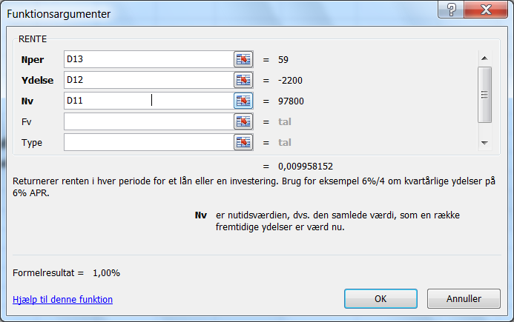
1. Leasing som simpel lånetransaktion
Eksempel side 178:
Købspris |  |  | 100,000 | kr.
Leasingperiode |  |  | 5 | år
Leasingperiode |  |  | 60 | måneder
Ydelse |  |  | 2.20% | pr. måned og forudbetalt
Ydelse |  |  | 2,200 | kr. pr. måned, forudbetalt
Skattesats |  |  | 25%
Betaling måned 0 |  |  | 97,800 | kr.
Betaling måned 1 -59 |  |  | -2,200 | kr.
Antal perioder fra t = 1 |  |  | 59

Effektiv rente før skat |  |  | 1.00% | pr. måned

Effektiv rente før skat |  |  | 12.63% | pr. år

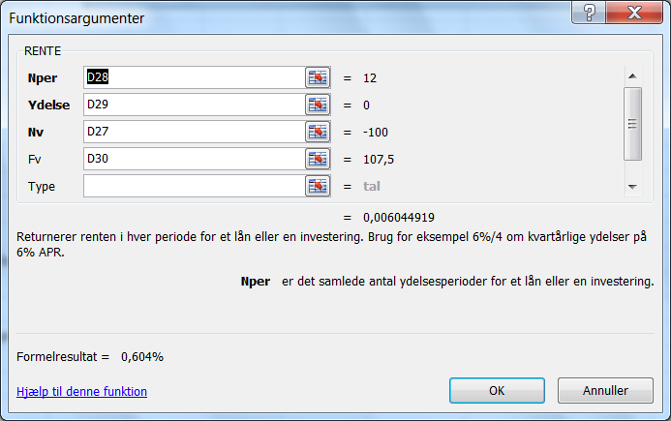
2. Leasing efter skat. Side 179.

Rentefod før skat |  |  | 10% | p.a.
Skatteprocent |  |  | 25%
Rentefod efter skat |  |  | 7.50% | 0.075

Værdier til bestemmelse af den månedlige rente
Nuværdi |  |  | -100 | Bemærk det negative fortegn
Antal terminer |  |  | 12
Ydelse - se excel vinduet |  |  | 0
Slutværdi |  |  | 107.50 | Bemærk modsat fortegn

Ækvivalent månedlig rente |  |  | 0.604% | pr. måned

Årlig skattebesparelse |  |  | 6,600

Se bogens figur med betalingsrækkerne,

Tidspunkt | Ydelse | Skat -besp | Nettobet | PV faktor | PV Nettob
0 | -2,200 |  | -2,200 | 1.00 | -2,200
1 | -2,200 |  | -2,200 | 0.99 | -2,187 |  | Betalingsrække - Totalbetragtning
2 | -2,200 |  | -2,200 | 0.99 | -2,174
3 | -2,200 |  | -2,200 | 0.98 | -2,161 |  | Tidspunkt | Ydelse | Skat -besp | Nettobet
4 | -2,200 |  | -2,200 | 0.98 | -2,148 |  | 0 | -2,200 |  | -2,200
5 | -2,200 |  | -2,200 | 0.97 | -2,135 |  | 1 | -2,200 |  | -2,200
6 | -2,200 |  | -2,200 | 0.96 | -2,122 |  | 2 | -2,200 |  | -2,200
7 | -2,200 |  | -2,200 | 0.96 | -2,109 |  | 3 | -2,200 |  | -2,200
8 | -2,200 |  | -2,200 | 0.95 | -2,096 |  | 4 | -2,200 |  | -2,200
9 | -2,200 |  | -2,200 | 0.95 | -2,084 |  | 5 | -2,200 |  | -2,200
10 | -2,200 |  | -2,200 | 0.94 | -2,071 |  | 6 | -2,200 |  | -2,200
11 | -2,200 |  | -2,200 | 0.94 | -2,059 |  | 7 | -2,200 |  | -2,200
12 |  | 6,600 | 6,600 | 0.93 | 6,140 |  | 8 | -2,200 |  | -2,200
 |  |  |  | Sum | -19,405 |  | 9 | -2,200 |  | -2,200
 |  |  |  |  |  |  | 10 | -2,200 |  | -2,200
Nuværdi for betalingerne år 1 - 5 |  |  |  |  | -84,400 | Se også den store tabel t.h. | 11 | -2,200 |  | -2,200
 |  |  |  |  |  | Her er alle betalinger med. | 12 | -2,200 | 6,600 | 4,400
Alternativ fremgangsmåde |  |  |  |  |  |  | 13 | -2,200 |  | -2,200
Slutværdi af ydelser år 1 |  |  |  | -27,461 |  |  | 14 | -2,200 |  | -2,200
Skattebesparelse ultimo |  |  |  | 6,600 |  |  | 15 | -2,200 |  | -2,200
Nettobet. beregnet ultimo |  |  |  | -20,861 |  |  | 16 | -2,200 |  | -2,200
Nutidsværdifaktor |  |  |  | 0.93 |  |  | 17 | -2,200 |  | -2,200
Nuværdi år 1 |  |  |  | -19,405 | Jfr. tabellen ovenfor |  | 18 | -2,200 |  | -2,200
 |  |  |  |  |  |  | 19 | -2,200 |  | -2,200
 |  |  |  |  |  |  | 20 | -2,200 |  | -2,200
 |  |  |  |  |  |  | 21 | -2,200 |  | -2,200
 |  |  |  |  |  |  | 22 | -2,200 |  | -2,200
 |  |  |  |  |  |  | 23 | -2,200 |  | -2,200
 |  |  |  |  |  |  | 24 | -2,200 | 6,600 | 4,400
 |  |  |  |  |  |  | 25 | -2,200 |  | -2,200
 |  |  |  |  |  |  | 26 | -2,200 |  | -2,200
 |  |  |  |  |  |  | 27 | -2,200 |  | -2,200
 |  |  |  |  |  |  | 28 | -2,200 |  | -2,200
 |  |  |  |  |  |  | 29 | -2,200 |  | -2,200
 |  |  |  |  |  |  | 30 | -2,200 |  | -2,200
 |  |  |  |  |  |  | 31 | -2,200 |  | -2,200
 |  |  |  |  |  |  | 32 | -2,200 |  | -2,200
 |  |  |  |  |  |  | 33 | -2,200 |  | -2,200
 |  |  |  |  |  |  | 34 | -2,200 |  | -2,200
 |  |  |  |  |  |  | 35 | -2,200 |  | -2,200
 |  |  |  |  |  |  | 36 | -2,200 | 6,600 | 4,400
 |  |  |  |  |  |  | 37 | -2,200 |  | -2,200
 |  |  |  |  |  |  | 38 | -2,200 |  | -2,200
 |  |  |  |  |  |  | 39 | -2,200 |  | -2,200
 |  |  |  |  |  |  | 40 | -2,200 |  | -2,200
 |  |  |  |  |  |  | 41 | -2,200 |  | -2,200
 |  |  |  |  |  |  | 42 | -2,200 |  | -2,200
 |  |  |  |  |  |  | 43 | -2,200 |  | -2,200
 |  |  |  |  |  |  | 44 | -2,200 |  | -2,200
 |  |  |  |  |  |  | 45 | -2,200 |  | -2,200
 |  |  |  |  |  |  | 46 | -2,200 |  | -2,200
 |  |  |  |  |  |  | 47 | -2,200 |  | -2,200
 |  |  |  |  |  |  | 48 | -2,200 | 6,600 | 4,400
 |  |  |  |  |  |  | 49 | -2,200 |  | -2,200
 |  |  |  |  |  |  | 50 | -2,200 |  | -2,200
 |  |  |  |  |  |  | 51 | -2,200 |  | -2,200
 |  |  |  |  |  |  | 52 | -2,200 |  | -2,200
 |  |  |  |  |  |  | 53 | -2,200 |  | -2,200
 |  |  |  |  |  |  | 54 | -2,200 |  | -2,200
 |  |  |  |  |  |  | 55 | -2,200 |  | -2,200
 |  |  |  |  |  |  | 56 | -2,200 |  | -2,200
 |  |  |  |  |  |  | 57 | -2,200 |  | -2,200
 |  |  |  |  |  |  | 58 | -2,200 |  | -2,200
 |  |  |  |  |  |  | 59 | -2,200 |  | -2,200
 |  |  |  |  |  |  | 60 |  | 6,600 | 6,600

 |  |  |  |  |  |  |  |  | Nuværdi | -84,400

